PI
■ 작성된 예시 데이터는 삭제 후 기재 바랍니다.
자동채번 된 No 번호를 필요한 컬럼 옆에 기재 바랍니다.
(예시)
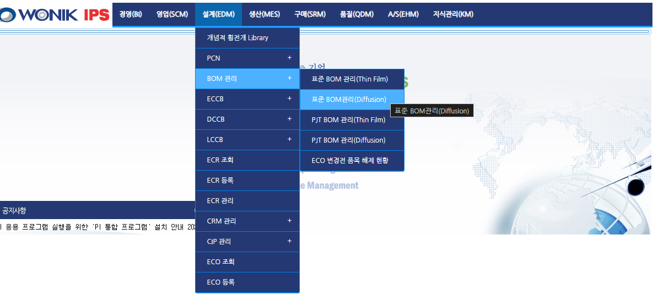
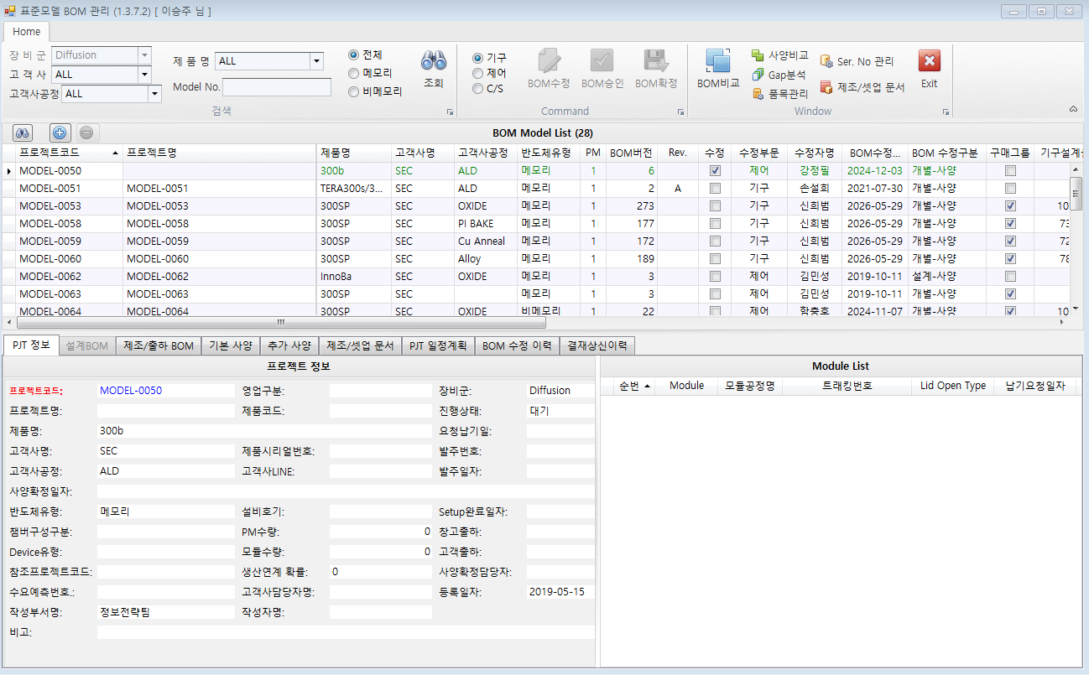
1
2
Diff으로 분류된 모든 설비 모델
3

PI-01
PI-02
PI-03

